正常比例预估
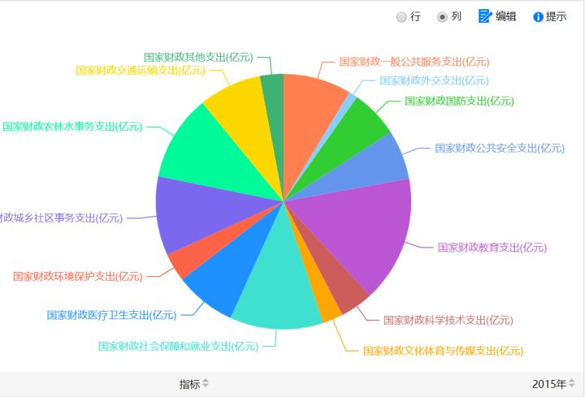
基础类衣食住行 | 交通· | 10
 | 行政 | 10
 | 安全 | 10
 | 教育 | 10
基础类衣食住行 | 社会保障 | 10
 | 医疗 | 10
基础类衣食住行 | 社区 | 10
基础类衣食住行 | 农林水 | 10
 | 文化交流 | 10

